STEAM JACKETED EQUIP.
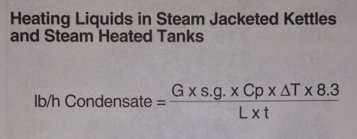
 |  |  |  |  |  |  | 1 m3 | = | 264.172 | Gal
CALCULAR TIEMPO |  |  |  | Presión psig | 30 |  | m3 | = | 0.25
lb/h de condensado | lb/h | 1245.3379578 |  |  |  |  | Gal | = | 66.043 | Gal
Galones de líquido a ser calentado | G | 66.043 |  | Tinicial ºC | 26
Gravedad específica del líquido | s.g. | 1 |  | Tfinal ºC | 100
Calor específico del líquido | Cp | 1 |  | ΔT ºC | 74
Incremento de temperatura del | ΔT | 165.2
$$\frac{lb}{h}=\frac{G∗s.g∗C_{p}∗∆T∗8,3}{L∗t}$$
líquido en ºF
Calor latente del vapor en Btu/lb | L | 912
Tiempo en horas | t | 0.079732037863
$$t=\frac{G∗s.g∗C_{p}∗∆T∗8,3}{L∗\frac{lb}{h}}$$
 |  | 4.78 | minutos |  |  |  |  |  | 4.18 | kJ/kg | SI | 0.23884589663
 |  |  |  |  |  |  |  |  | 0.99837584791 | BTU/lb ºF | IMP
 |  |  |  |  |  |  |  |  | 0 | BTU/lb ºF | IMP

CALCULAR CONDENSADO
lb/h de condensado | lb/h | 399.11884885
Galones de líquido a ser calentado | G | 66.043 |  | Tinicial ºC | 30 | d diamtro int tubo (") |  | #DIV/0!
Gravedad específica del líquido | s.g. | 1 |  | Tfinal ºC | 100 | ms flujo de vapor (lb/h) |  | 399.11884885 |  | m/s
Calor específico del líquido | Cp | 1 |  | ΔT ºC | 70 | v velocidad vapor (ft/sec) |  | 98.42519685 | ft/sec | 30
Incremento de temperatura del | ΔT | 158 |  |  |  | V volumen especifico |  | 7.82
líquido en ºF |  |  |  |  |  | pies cubicos/libra
Calor latente del vapor en Btu/lb | L | 868
Tiempo en horas | t | 0.25
 |  | 15 | minutos

